상품제안서
파이롯트 지워지는프릭션 슬림3색볼펜0.5+내추럴형광펜세트 | 상품코드: S29619

 |  |  |  |  |  |  | 02-713-8555 | www.synergygift.co.kr
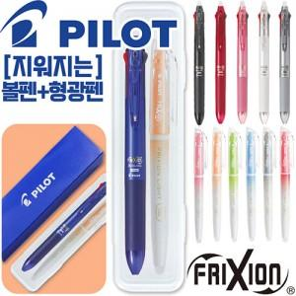

【상세/제작정보】 | <p><span style="font-size: 14pt;">※ 케이스인쇄 300세트 미만 진행시 25,000원(VAT별도) 발생 됩니다.</span></p>

【인쇄/포장옵션】 | 실크, 케이스인쇄(실크) / 자체케이스

【공급단가】 | 수량 | 100~ | 300~ | 500~ | 1,000~ | 3,000~
*VAT별도 | 단가 | 7,160원 | 6,900원 | 6,630원 | 6,370원 | 6,210원

【상품 URL】 | https://www.synergygift.co.kr:443/src/goods_detail.php?gdno=29619

